CRUD
 | texto
char (7) | entre parentesis va la cantida exacta de caracteres que se esperan (ej. Patentes)
varchar(100) | entre parentesis va la cantidad maxima de caracteres que se permite
text | sin limites de caracteres. Posteo

numerico | tinyint | smallint | mediumint | int | bigint
 | 0 a 255
fecha | date | time | datetime
 | yyyy-mmm-dd | HH:MM:SS | Fecha y hora

Constraints | (restricciones)
unique keys | Permite valores unicos para uno o multiples campos
Null/not null | valor de ese campo no existe o no se conoce (no es vacio ni cero)
default | para definir un valor por defecto. Ese valor se le va a agregar a cada registro
 | siempre y cuando no se especifique otro valor que lo sobreescriba
auto_increment | genera un numero unico y lo incrementa automaticamente con cada nuevo registro (ej ID)

Comandos para crear, editar y eliminar una tabla

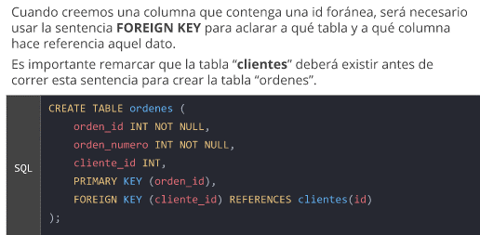
Create table
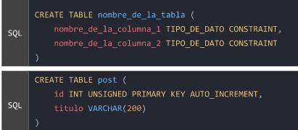

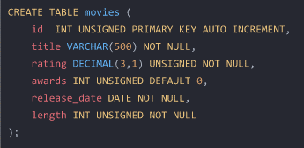

DROP TABLE: Borra la tabla que le especifiquemos en la sentencia |  |  |  |  |  | EJEMPLOS
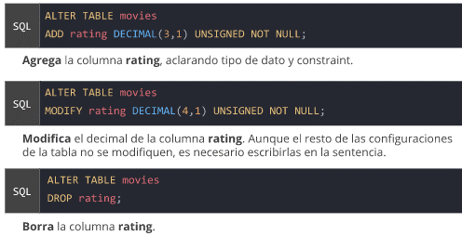

ALTER TABLE: Permite alterar una tabla con 3 comandos

Para agregar informacion INSERT INTO seguido del nombre de la tabla
en VALUES() va la informacion qeu requiere cada una de las columnas

Si no quiero cargar todos los datos, tengo que poner el nombre de las columnas en el
mismo orden en que ingreso los datos

edit>preferencias> SQL Editor> declikear "safe updates" (esta abajo del todo)

Borrar

Borro de la tabla movies la pelicula con el titulo "Her"

Borro de la tabla movies todas las peliculas con rating menor a 1

MODIFICAR UN DATO: UPDATE

A todas las peliculas con rating menor a 4 le pongo 1

Consultas2
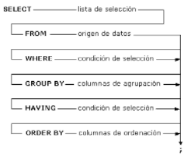
1-SELECT indica de que campos quiero tomar los datos (nombreTabla.nombreCampo)
4- FROM indica la tabla principal de la que vamos a extraer los datos
6-INNER JOIN indica con que tabla voy a cruzar datos
ON indicamos el campo de nuestra tabla inicial (PK-usuarios) con el campo que relaciona
y la tabla sobre la que vamos a combinar datos(Fkjuegousuario), con su campo relacionado
7-Indica la tercera tabla con la que se relaciona (juegos) ON va FKde la tabla que incluimos
en el INNER JOIN anterior (juegosusuario) con PK de la tabla que acabo de relacionar
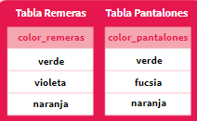

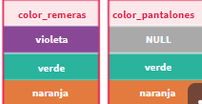
 | LEFT JOIN incluira todos los registros de la primera
 | tabla (IZQ) aun cuando no exista conincidencia

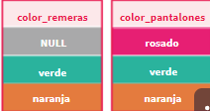
 | RIGHT JOIN incluira todos los registros de la segunda
 | tabla (DER) aun cuando no exista conincidencia

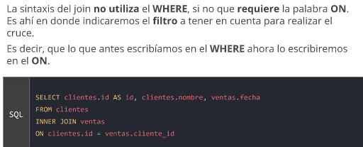

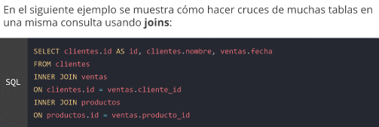
 |  | ON va (FK de la tabla principal, en esta caso "clientes") y
 |  | (PK de la tabla con que la cruzo (ventas)

 |  |  | SELECT canciones.nombre, generos.nombre FROM generos
 |  |  | inner join canciones on generos.id =id_genero where generos.nombre like 'rock'

1- Columnas que quiero traer
2- De que tabla
3- conque tabla quiero cruzar y (ON) en que punto

Que apararezcan los datos de ambas tablas con OUTER JOIN

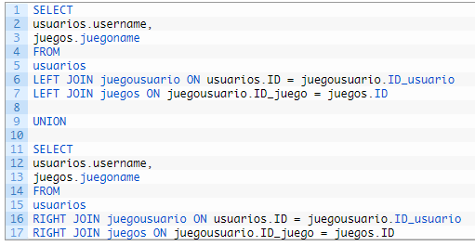

con un UNION hago la misma consulta, solo que en la primera puse
LEFJOIN y en la segunda cambio por RIGHJOIN

SELECT DISTINCT (No aparecen los valores repetidos o duplicados identicos)

GROUP BY (AGRUPA POR UNA COLUMNA EL RESULTADO)

FUNCIONES DE AGREGACION
No operan sobre todas las filas, sino que obtienen un solo dato de conclusion

1- indico que columna, COUNT() es cantidad, MAX() el valor maximo, AVG() duracion de la pelicula
2- de tabla movies
3-cruzo con tabla genres en Fk de movies, pk de genres
4- las agrupo por el genero

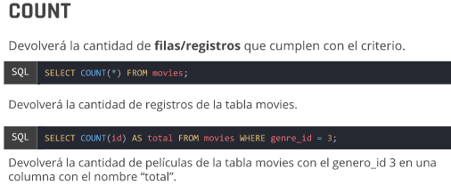

 |  |  | Me muestra cuantas peliculas de la tabla
 |  |  | movies tienen un rating mayor a 5
 |  |  | (me muestra solo el numero, ej: 17)

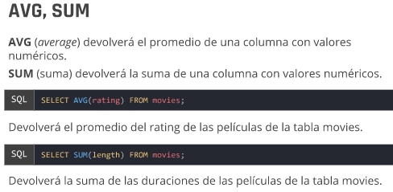

 |  |  | 1- La suma de la duracion de todas las peliculas
 |  |  | 2-en la tabla movies

 |  |  | Me da el PROMEDIO de la duracion de todas las peliculas

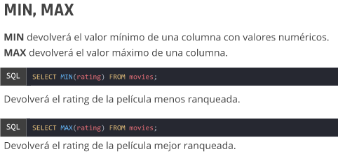

 |  |  | 1- Maximo rating y cantidad
 |  |  | 2- de la tabla movies
 |  |  | 3- de peliculas cuyo titulo comienza con "La guerra"

CUANDO QUIERO FILTRAR DATOS YA AGRUPADOS (CON GROUP BY)
DEBO UTILIZAR EL HAVING EN LUGAR DEL WHERE
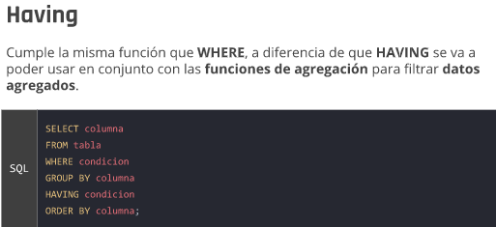

 |  |  | 5- Con HAVING pongo una condicion sobre los datos agrupados
 |  |  | EJ: ver aquellos generos que tienen al menos 3 peliculas

 |  |  | EJ
 |  |  | SELECT pais_de_facturacion, sum(total), max(total)FROM musimundos.facturas
 |  |  | group by pais_de_facturacion
 |  |  | having sum(total) > 100

 |  |  | Me muestra la suma de la columna(total) de importe de facturas, agrupado por paises
 |  |  | en los paises en que la suma del total supero los 100

Consultas1
CONSULTAS: SELECT
 |  |  | FROM musimundo.canciones (de la db musimundo mostrame la tabla canciones

Con el asterisco me muestra todas las columnas de la tabla movies

en este ej especifico los datos de que columnas deseo ver
Tambien elijo ver el rating en vez de 1 al 10 del 1 al 100 (eso no modifica nada en la tabla)

FILTROS CON WHERE

Filtra todos las peliculas cuyo año de estreno sea mayor a 2010
En este caso el año tiene que ir en formato completo

1-Que columnas quiero que me muestre y de que tabla
2- Con where coloco el filtro
3-Con ORDER BY indico que columna aparece primero
DESC indica orden descendente (de Z a A)
el parametro rating, indica que si hay dos nombres iguales, me los desempate |  |  |  | En este caso solo traigo las peliculas cuyo largo
por ese parametro |  |  |  | del titulo no supere los 10 caracteres (LENGTH)

Despues del WERE puedo indicar mas condiciones, con AND o OR
tambien el igual es solo"=" y el distinto "!=" o <>

OPERADORES

 |  |  | El LIKE es una igualdad
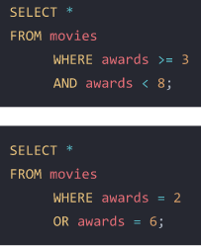

 |  | En esta consulta estoy diciendo que
 |  | el titulo tiene que comenzar con "a"
 |  | y tiene que tener una "t"

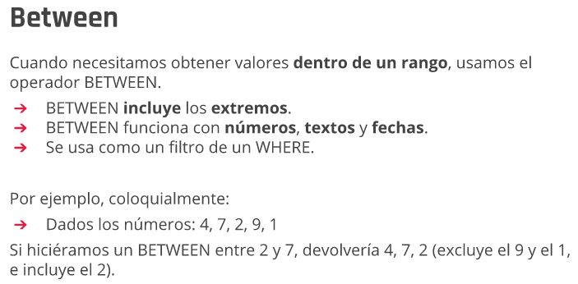

COMODINES

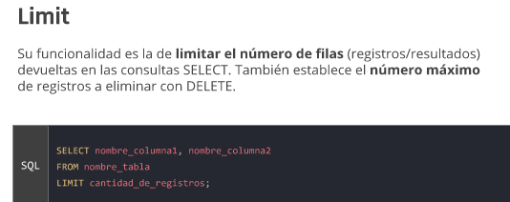


En el siguiente ejemplo:
1-Selecciono las columnas que quiero que me aparezcan
2- FROM (le indico de que tabla
3-Le digo que quiero que aparezca solo 20 registros
4-Le indico que saltee los primeros 20 (comenzaria
desde el registro 21)

FUNCIONES DE ALTERACIONES EN LAS CONSULTAS
(Las mismas no alteran los datos originales que aparecen en la base de datos)

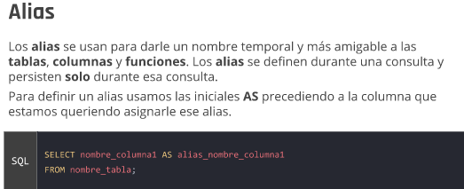

si quiero poner un alias de dos palabras tengo que escribirlas entre comillas

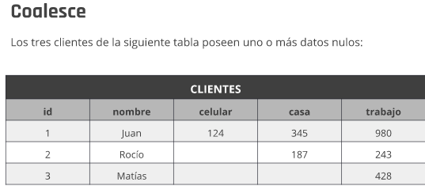

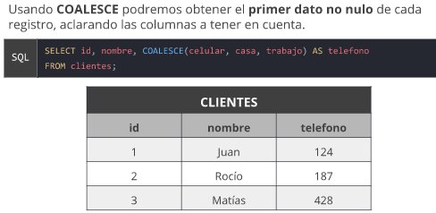

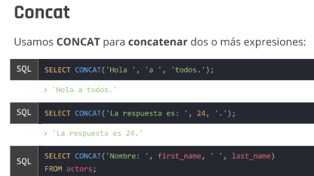

 |  |  |  | concateno las columnas "first name" y "last name" en una sola

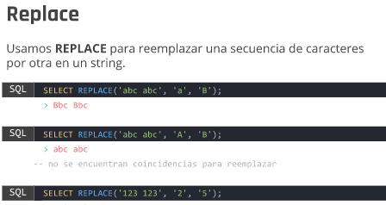

 |  |  |  | Indicamos en que columna queremos operar (title), la palabra
 |  |  |  | que queremos reemplazar (Harry) y finalmente por que otra
 |  |  |  | palabra la reemplazamos (Juanito)

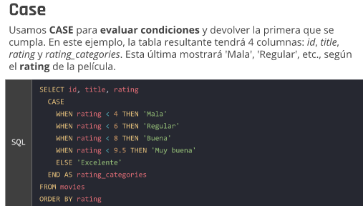

Con INNER JOIN cruzo dos tablas (movies y genres) en ON indico que
el gener_id de la talba movies se cruza con el genres.id de la tabla genres

Con LEFT JOIN las peliculas aparecerian igual a pesar de no tener genero

Con COALESCE nos da un plan B en caso de que la columna no tenga resultado
En este caso, en lugar de NULL en la tabla apareceria "no tiene genero"

DECIMAL(10,2)
10 es la cantidad de numeros en total y 2 la cantidad de decimales

TINY INT | Es como un boleano, acepta 0 y 1

Compartir la base de datos

Server> Data export> <elijo la base de datos
elijo exportar solo la extructura (porque no tengo datos)

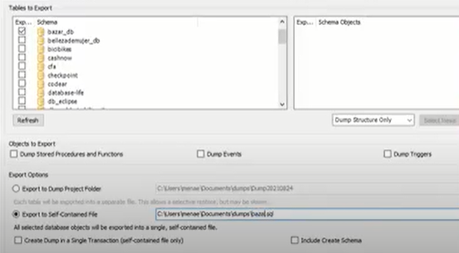

NO tildar que me incluya la creacion del schema (esquema)

FechaYHora
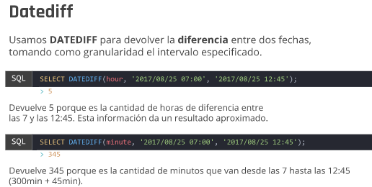

 |  | Me muestra la diferencia en cantidad de dias entre la fecha actual (NOW()) y
 |  | la fecha en que se estreno la pelicula

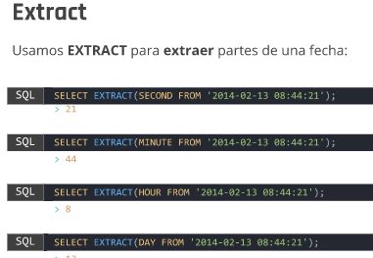

En este caso me extrae el dia de la fecha de estreno

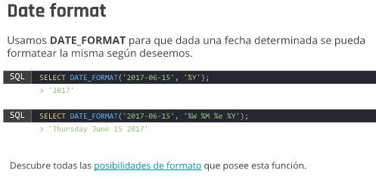

 | Transformo el formato de la fecha al mas utilizado aca (dia/mes/año)

Hoja2
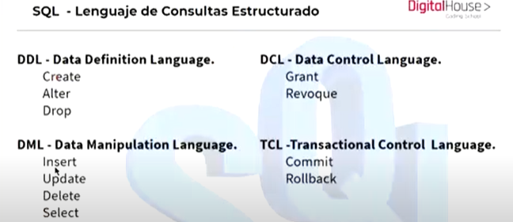

DQL (lenguaje de consultas de datos =SELECT)
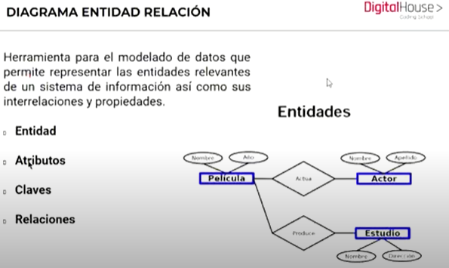

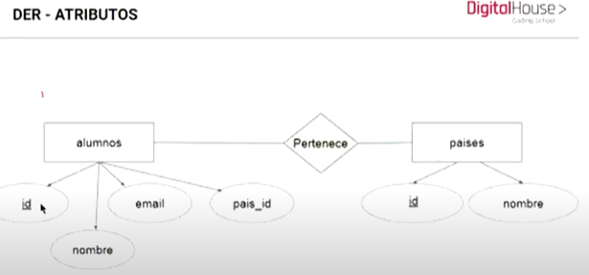

CARDINALIDAD, RELACIONES O ASOCIACIONES

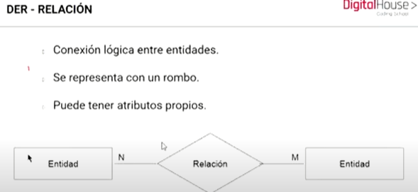

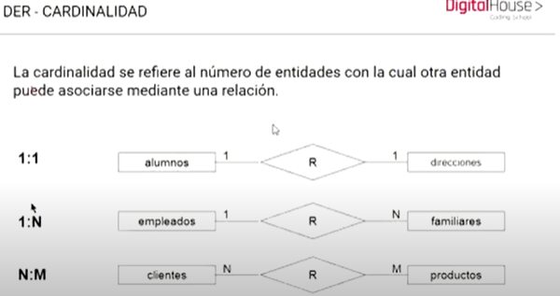

TIPOS DE DATOS

UTILIZAR DECIMAL, NO FLOAT
TIPO DECIMAL (10,2) 10 LA CANTIDAD TOTAL DE CARACTERES, 2 TE TOMA COMO DECIMAL
NO UTILIZAR BOOLEANOS, UTILIZAR UN ENTERO (CEROS O UNOS) |  |  | TINYINT
TEXTO SERIA UN TEXAREA, DONDE EL USUARIO VA A COLOCAR MUCHA INFO (NO ES UN INPUT)

Usar numeros en los values del formulario

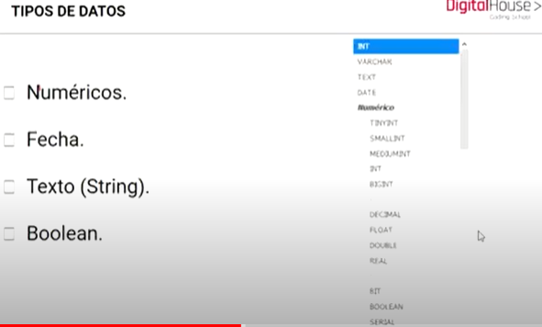

 |  | carpeta fotos personales
Nombre base de datos en singular y minusculas
Nombre de tablas en PRURAL
Nombre de campos en SINGULAR
Tabla pivot en singular y en orden alfabetico(ej cliente_producto)
Siempre en ingles y en lowerCamelCase
Las claves foraneas siempre va en la parte de los Muchos

createdAt, updateAT y deletedAt

Carrito de compras: una foto de lo que el cliente esta comprando y a que precio
Dos instancias: que cliente se esta llevando que producto y en que cantidad

Primer instancia: se meten productos al carrito
carrito: id, clienteId, productoId, cantidad, total
Segunda instancia: cuando se confirma la compra
id, clienteId, neto, fecha, factura,formaPagoId

Plataforma dbdesigner.id | Nos permita armar DER

cada framework de desarrollo trae su ORM
en nodeJs el framework es express y el ORM Sequeliza
En PHP el framework es laravel y el ORM

